Casos de prueba
ID-TC | Test Case Type | Descripción | Supuestos y Condiciones previas | Datos de prueba | Pasos a ejecutar | Resultado Esperado | Resultado Real Y condiciones posteriores | Determinación del estado
HE5-HU1-CP1 | Funcionalidad |  |  | Cantidad a agregar: 1000 Producto: Limonada De coco | 1) Clickear a agregar 2) Elegir la cantidad a agregar 3) Seleccionar el producto al cual se le quiere agregar en cantidad | Se ha Actualizado la cantidad correctamente | 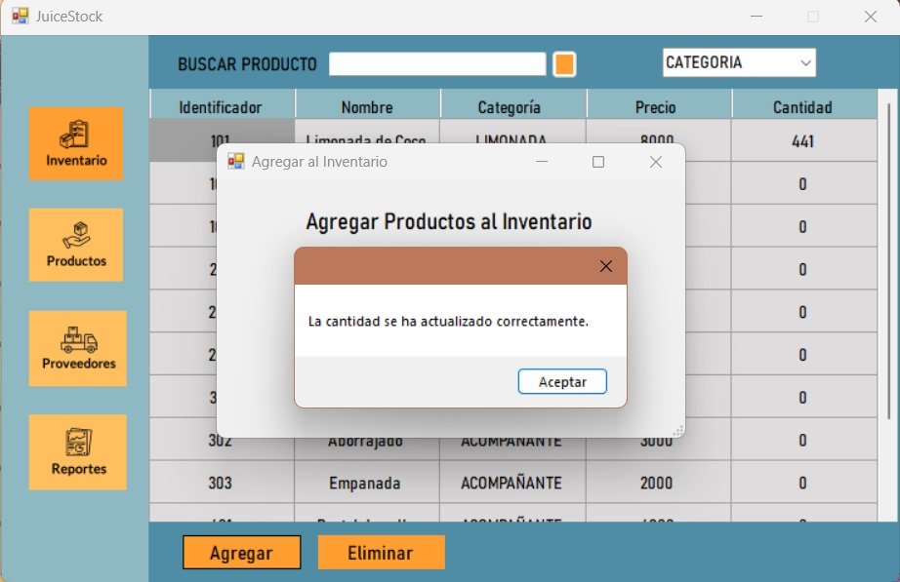 | +'
HE5-HU1-CP2 | Usabilidad | Verificar que todos los botones del programa funcionen correctamente |  | Cantidad a agregar: -500 Producto: Limonada De coco | 1) Clickear a agregar 2) Elegir la cantidad a agregar 3) Seleccionar el producto al cual se le quiere agregar en cantidad | La cantidad debe ser mayor a 0 | 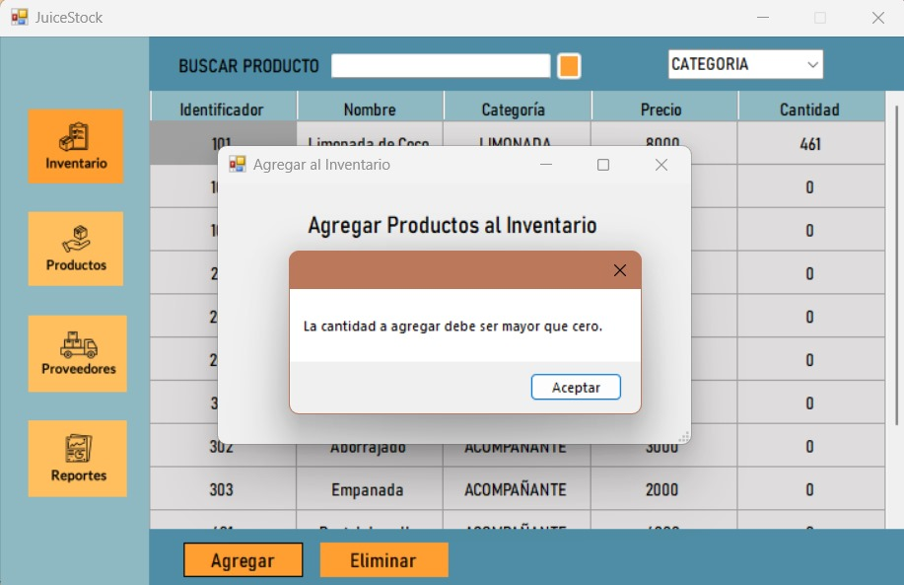 | +' | Paso 1: ID de caso de prueba | Paso 6: Resultado Esperado
HE5-HU1-CP3 | Seguridad | Verificar que el ingreso al sistema mediante la contraseña funcione correctamente |  | Cantidad a agregar: abcd Producto: Limonada De coco | 1) Clickear a agregar 2) Elegir la cantidad a agregar 3) Seleccionar el producto al cual se le quiere agregar en cantidad | No debe permitir el ingreso de letras | 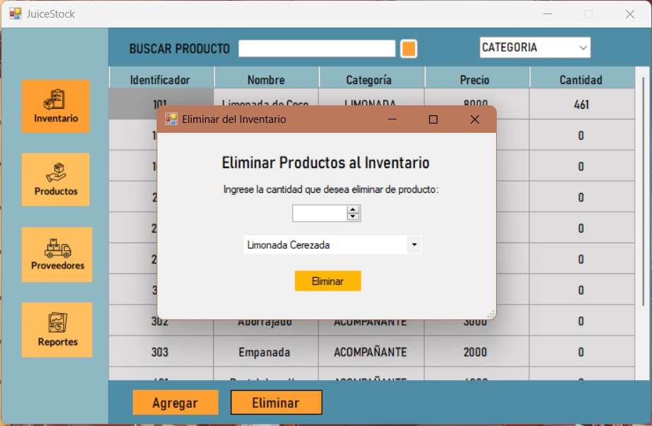 | +' | Todos los casos de prueba deben llevar ID únicos para representarlos. En la mayoría de los casos, seguir una convención para este ID de nomenclatura ayuda con la organización, la claridad y la comprensión. | Esto indica el resultado esperado después de la ejecución del paso del caso de prueba. Al ingresar la información de inicio de sesión correcta, el resultado esperado sería un inicio de sesión exitoso.
HE5-HU2-CP1 |  |  |  | Cantidad a eliminar: 10 Producto: Limonada de coco | 1) Clickear a eliminar 2) Elegir la cantidad a eliminar 3) Seleccionar el producto al cual se le quiere restar en cantidad | Se ha Actualizado la cantidad correctamente | 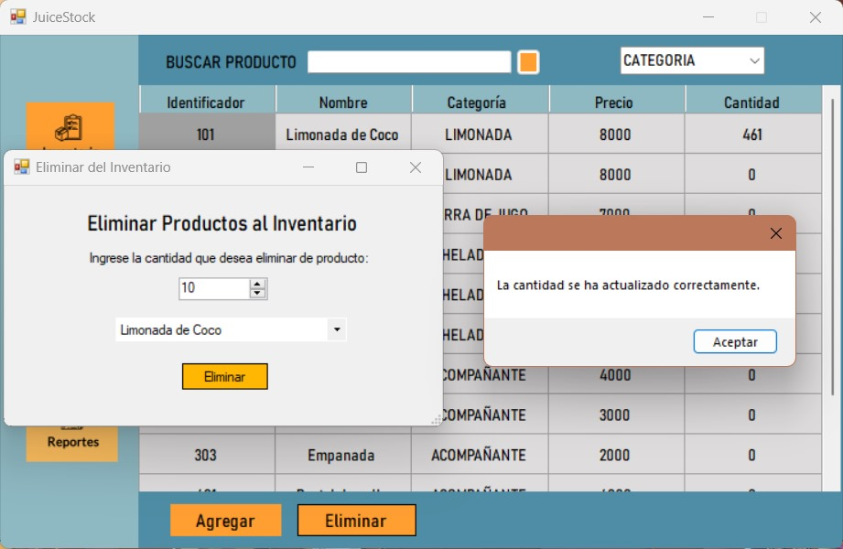 | +' | Paso 2: Descripción de la prueba | Paso 7: Resultado real y condiciones posteriores
HE5-HU2-CP2 |  |  |  | Cantidad a eliminar: abcd Producto: Limonada de coco | 1) Clickear a eliminar 2) Elegir la cantidad a eliminar 3) Seleccionar el producto al cual se le quiere restar en cantidad | No debe permitir el ingreso de letras |  | +' | Esta descripción debe detallar qué unidad, característica o función se está probando o qué se está verificando. | En comparación con el resultado esperado, podemos determinar el estado del caso de prueba. En el caso del inicio de sesión por correo electrónico, el usuario iniciará sesión correctamente o no. La condición posterior es lo que sucede como resultado de la ejecución del paso, como ser redirigido a la bandeja de entrada del correo electrónico.
HE5-HU2-CP3 |  |  |  | Cantidad a eliminar: 5 Producto: Limonada Cerezada | 1) Clickear a eliminar 2) Elegir la cantidad a eliminar 3) Seleccionar el producto al cual se le quiere restar en cantidad | No debe dejar que se elimine en cantidad si no se tiene esa cantidad, por ejemplo tengo 5 jugos y por eso no puedo borrar 100 jugos | 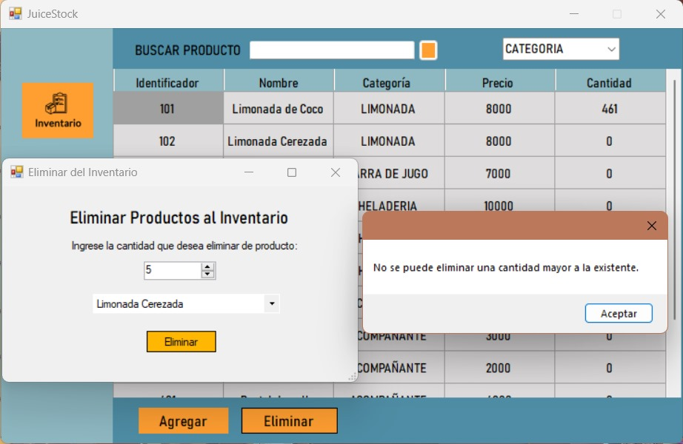 | +' | Paso 3: Supuestos y condiciones previas | Paso 8: Contraseña errónea
HE5-HU2-CP4 |  |  |  | Cantidad a eliminar: -5 Producto: Limonada Cerezada | 1) Clickear a eliminar 2) Elegir la cantidad a eliminar 3) Seleccionar el producto al cual se le quiere restar en cantidad | La cantidad a eliminar debe ser mayor a 0 | 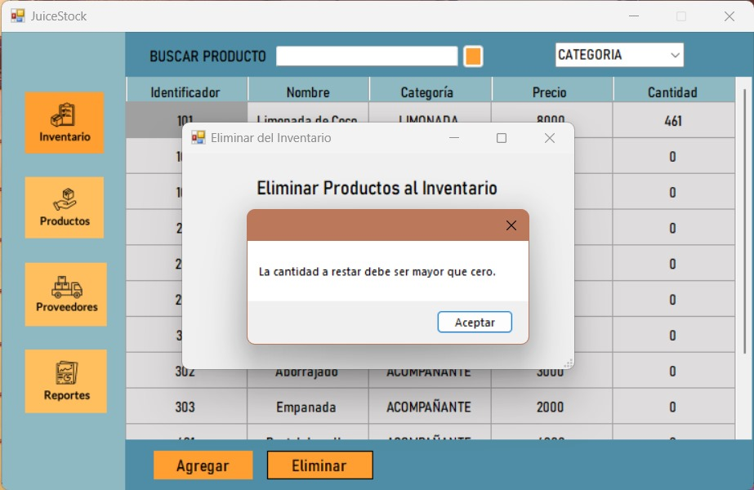 | +' | Esto implica que se cumplan las condiciones antes de la ejecución del caso de prueba. Un ejemplo sería requerir una cuenta de Outlook válida para iniciar sesión. | La determinación del estado de aprobado / reprobado depende de cómo se comparan entre sí el resultado esperado y el resultado real.
HE2-HU1-CP1 |  |  |  | ID: Categoria: Nombre Precio | 1) En la pagina de Productos 2) Añadir los datos | Los datos deben llenarse completamente |  |  | Paso 4: Datos de prueba | Mismo resultado = Aprobado
HE2-HU1-CP2 |  |  |  |  |  | El nombre del producto no es aceptado |  |  | Esto se relaciona con las variables y sus valores en el caso de prueba. En el ejemplo de un inicio de sesión por correo electrónico, sería el nombre de usuario y la contraseña de la cuenta. | Diferentes resultados = Falla
HE2-HU1-CP3 |  |  |  |  |  | El precio del producto debe ser mayor a 0 |  |  | Paso 5: Pasos a ejecutar
HE2-HU1-CP4 |  |  |  |  |  | El Id del producto ya esta registrado en el sistema |  |  | Estos deben ser pasos fácilmente repetibles ejecutados desde la perspectiva del usuario final. Por ejemplo, un caso de prueba para iniciar sesión en un servidor de correo electrónico podría incluir estos pasos:
HE2-HU1-CP5 |  |  |  |  |  | El id del producto debe ser un numero |  |  | Abra la página web del servidor de correo electrónico.
HE2-HU1-CP6 |  |  |  |  |  | El precio del producto tiene que ser un numero |  |  | Introduzca su nombre de usuario.
HE2-HU2-CP1 |  |  |  |  |  | El id del producto no se ha encontrado, por ende el producto no se ha podido eliminar |  |  | Introducir la contraseña.
HE2-HU2-CP2 |  |  |  |  |  | El id del producto debe ser un numero |  |  | Haga clic en el botón "Entrar" o "Iniciar sesión".
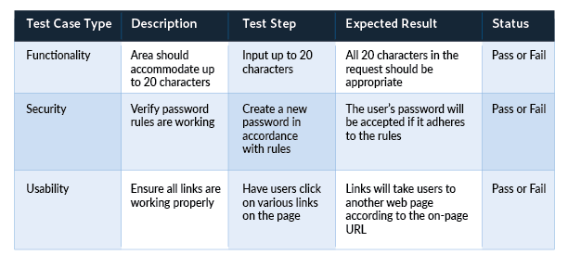
 |  |  |  |  |  | Verificar que los productos nuevos aparezcan en la lista de inventario
 |  |  |  |  |  | Verificar que los productos nuevos permitan agregar cantidad
 |  |  |  |  |  | Verificar que los productos nuevos permitan restar en cantidad
 |  |  |  |  |  | Verificar que los productos eliminados no aparezcan habilitidos en la lista de productos de inventario
 |  |  |  |  |  | Verificar que los productos eliminados no aparezcan hablitidaos para agregar en cantidad
 |  |  |  |  |  | Verificar que los productos eliminados no aparezcan habilitidos para restarle en cantidad

